成长线
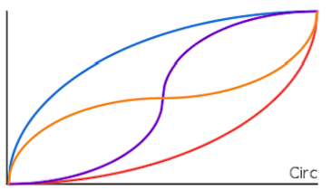
各种属性的成长线基本都与等级相关
当前值＝基础值+最大值*curve(当前等级/最大等级)
因配置表要配置最大等级、基础值、最大值及使用哪一种成长线
通过不同的成长线就可以控制成长的快慢

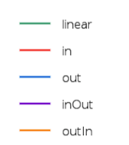
1.匀速增长
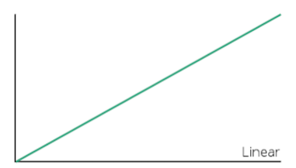

2.由慢到快，由快到慢，由慢到快到慢、由快到慢到快
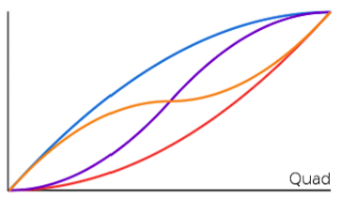

3.极慢到极快、极快到极慢、极慢到极快到极慢、极快到极慢到极快

舰队
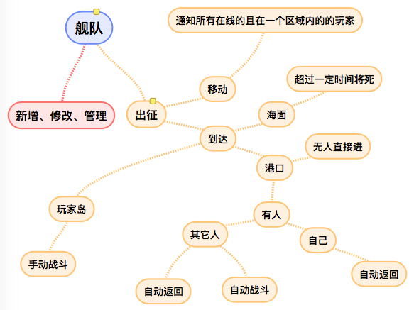

舰队数量根据主城等级来决定，最多是4个
舰队的舰船不能再放回造船厂，但设置的舰船数量少于当前舰队的数量时，多的舰船丢弃
出征需要消耗粮食，舰队在海上可以坚持一定时间，超过时间则舰队沉没。进入港口后，可以重置时间
当选中舰队时，ui的表示上有变化，比如可以做成船的舵在下向，做成驾驶室的感觉
攻击玩家岛、海盗岛的时，距离如果超过可视距离则不可以攻击，当确认攻击后，不可操作，只能等待舰队驶到玩家然后进入战斗。同时，被攻击玩家也不可能操作（在线的情况下）
攻击其它目标时，可以不需要等待

ui，出征页面：目标点，玩家信息，距离，消耗资源，耗时，舰队信息

